Chi tiết địa chất
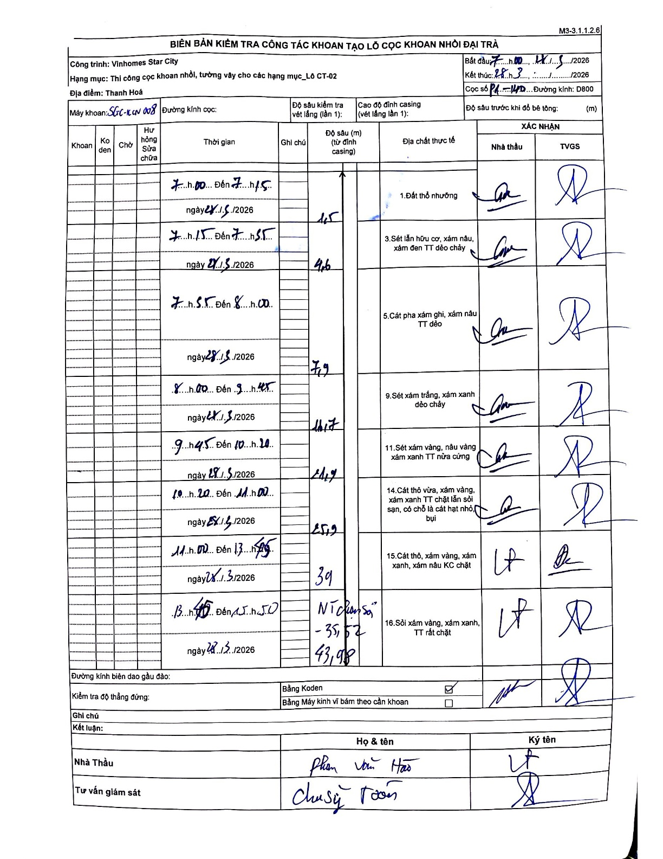
Dự án | Star City Thanh Hóa
Hạng mục | Thi công cọc khoan nhồi, tường vây cho các hạng mục_Lô CT-02
Tên bộ phận | Lô CT-02
Số hiệu cọc | P1-140
Tên Máy khoan | SGC-KCN0008
Đường kính | D800
Bắt đầu thi công | 07:00 28/05/2026
Kết thúc thi công | 15:50 28/05/2026

Địa chất TT | Đường kính | Mô tả lớp thiết kế | Từ (h) | Đến (h) | Cao độ từ | Cao độ đến | T.Gian (h) | Dài (m) | V (m/h) | Ghi chú
1.Đất thổ nhưỡng | D800 | Đất thổ nhưỡng | 07:00 28/05/2026 | 07:15 28/05/2026 | -0.71 | -1.5 | 0.25 | 0.79 | 3.16 | Chiều dài tính bằng 1.5 - 0.71
2 | D800 | Sét lẫn hữu cơ, xám nâu, xám đen TT dẻo chảy | 07:15 28/05/2026 | 07:55 28/05/2026 | -1.5 | -4.6 | 0.67 | 3.1 | 4.65
3 | D800 | Cát pha xám ghi, xám nâu TT dẻo | 07:55 28/05/2026 | 08:00 28/05/2026 | -4.6 | -7.9 | 0.08 | 3.3 | 39.6
4 | D800 | Sét xám trắng, xám xanh dẻo chảy | 08:00 28/05/2026 | 09:45 28/05/2026 | -7.9 | -11.7 | 1.75 | 3.8 | 2.17
5 | D800 | Sét xám vàng, nâu vàng xám xanh TT nửa cứng | 09:45 28/05/2026 | 10:20 28/05/2026 | -11.7 | -14.7 | 0.58 | 3 | 5.14
6 | D800 | Cát thô vừa, xám vàng, xám xanh TT chặt lẫn sỏi sạn, có chỗ là cát hạt nhỏ bụi | 10:20 28/05/2026 | 11:00 28/05/2026 | -14.7 | -25.9 | 0.67 | 11.2 | 16.8
7 | D800 | Cát thô, xám vàng, xám xanh, xám nâu KC chặt | 11:00 28/05/2026 | 13:45 28/05/2026 | -25.9 | -39 | 2.75 | 13.1 | 4.76
8 | D800 | Sỏi xám vàng, xám xanh, TT rất chặt | 13:45 28/05/2026 | 15:50 28/05/2026 | -39 | -43.98 | 2.08 | 4.98 | 2.39 | NT Chạm sỏi -35.52. CumulativeDepth 43.98.

ẢNH BIÊN BẢN GỐC

